Накладная-№3
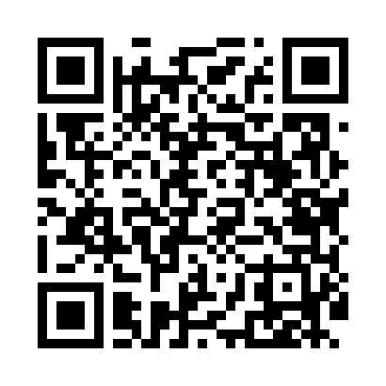
Номер товарно-транспортной накладной: |  |  | Торговый представитель: Kamol aka
Поставщик: Toshkent falcon fly 2 |  |  | Телефон торгового представителя: +998979626299
Дата отгрузки: 26.10.2025 |  |  | Контрагент: Dona zakass
Дата консигнации: |  |  | Адрес:
Доставщик: |  |  | Телефон:
Телефон доставщика:
Время заказа: 26.10.2025 13:09:11
№ | Штрих-код | Название товаров (работ,услуг) | Количество | Количество в кейсе | Цена | Сумма
 |  |  | 20 |  |  | 610
1 | 6934163000048 | Мусорное ведро из коррозионностойкой стали A1 6 DB-99-4 | 10 | 10 коробка | 32 | 320
2 | 6934163000031 | Хозяйственное мусорные ведра золотого цвета A -058 DB-99-3 | 10 | 10 коробка | 29 | 290
Итого: 610$|->UZS: 7,625,000.00

